Sheet1
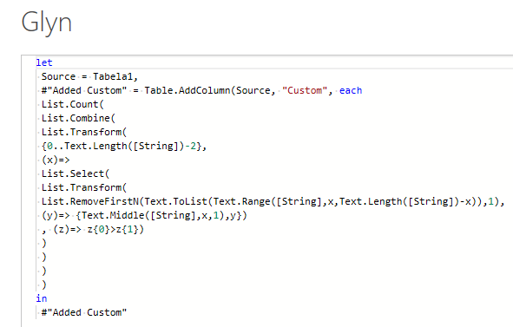
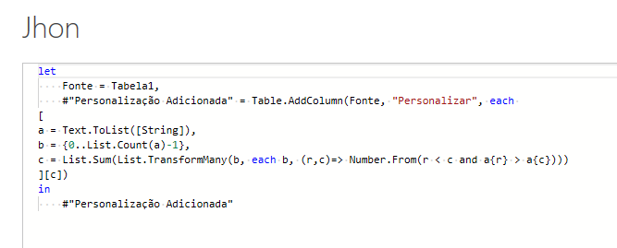
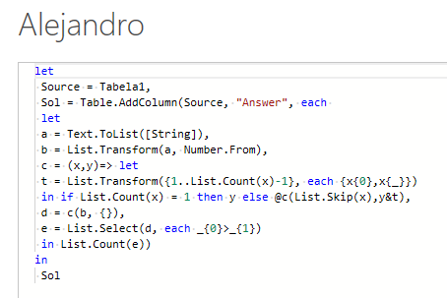
String | Answer Expected
231 | 2
12345 | 0
85310 | 10
987654321 | 36
8368363373 | 22
5555555555555 | 0
08821879180971 | 39
1392218411373929 | 40
57666607100005871681 | 82
4321
534

Digamos que i e j são posições e e(i) e e(j) são elementos da cadeia de caracteres nessa posição. Conte todas as inversões. Existe uma inversão se i < j and e(i) > e(j). Ex. 534 - Os pares possíveis são (5,3), (5,4), (3,4) onde i < j. Now pairs meeting inversion criterion of e(i) > e(j) são (5,3) e (5,4) - Assim, a contagem de inversão é 2. Ex. 4321 - Os pares possíveis são (4,3), (4,2), (4,1), (3,2), (3,1), (2,1) onde i < j - All meet inversion criterion of e(i) > e(j). Assim, a contagem de inversão é 6.

